关系图
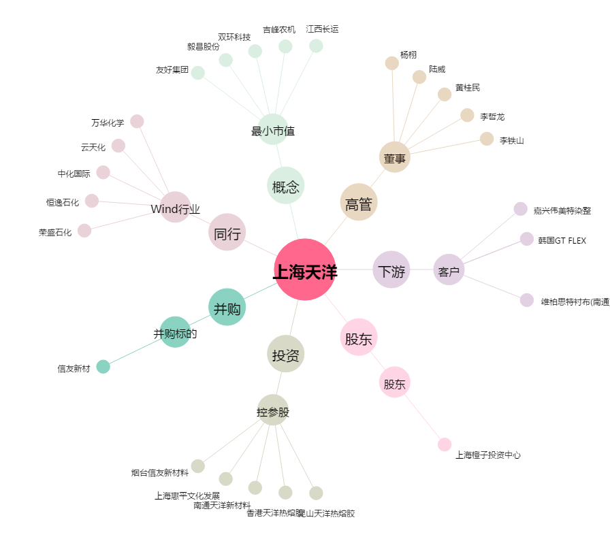
上海天洋[603330.SH] - 关系概览图

